Sheet1
 | Προϋπολογισμένα | Πραγματοποιηθέντα | Συνολική Aπόκλιση | Ελαστικός (20000) | Απόκλιση δαπάνης | Απόκλιση όγκου | Eπαλήθευση
Ποσότητα γευμάτων | 25,000 | 20,000 |  |  |  |  |  | Budgeted Actual Total Deviation Elastic Expense deviation Volume deviation Verify
Έσοδα (6,00€ ανά γεύμα) | € 150,000 | € 120,000 | -€ 30,000 | 120000 | € 0 | -€ 30,000 | -€ 30,000 | Amount of meals 25,000 20,000
Έξοδα |  |  |  |  |  |  |  | Revenue (€6.00 per meal) €150,000 €120,000 -€30,000 120000 €0 -€30,000 -€30,000
Πρώτες ύλες (3€ ανά γεύμα) | € 75,000 | € 55,000 | -€ 20,000 | 60000 | -€ 5,000 | -€ 15,000 | -€ 20,000 | Expenses
Μισθοί (6000€ + 0, 2€ ανά γεύμα) | € 11,000 | € 9,000 | -€ 2,000 | 10000 | -€ 1,000 | -€ 1,000 | -€ 2,000 | Raw materials (€3 per meal) €75,000 €55,000 -€20,000 60000 -€5,000 -€15,000 -€20,000
Έξοδα παροχών- ρεύμα, νερό, τηλεπικοινωνίες (3000€ + 0,1€ ανά γεύμα) | € 5,500 | € 3,400 | -€ 2,100 | 5000 | -€ 1,600 | -€ 500 | -€ 2,100 | Salaries (€6000 + €0.2 per meal) €11,000 €9,000 -€2,000 10000 -€1,000 -€1,000 -€2,000
Ενοίκιο εγκαταστάσεων | € 4,000 | € 5,500 | € 1,500 | € 4,000 | € 1,500 | € 0 | € 1,500 | Utility expenses - electricity, water, telecommunications (€3000 + €0.1 per meal) €5,500 €3,400 -€2,100 5000 -€1,600 -€500 -€2,100
Ασφάλιστρα | € 2,700 | € 3,200 | € 500 | € 2,700 | € 500 | € 0 | € 500 | Premises rent €4,000 €5,500 €1,500 €4,000 €1,500 €0 €1,500
Καύσιμα | € 2,000 | € 2,800 | € 800 | € 2,000 | € 800 | € 0 | € 800 | Insurance premium €2,700 €3,200 €500 €2,700 €500 €0 €500
Καθαρά λειτουργικά κέρδη | € 49,800 | € 41,100 | -€ 8,700 | 36300 | € 4,800 | -€ 13,500 | -€ 8,700 | Fuel €2,000 €2,800 €800 €2,000 €800 €0 €800
 |  |  |  |  |  |  |  | Net operating profit €49,800 €41,100 -€8,700 36300 €4,800 -€13,500 -€8,700
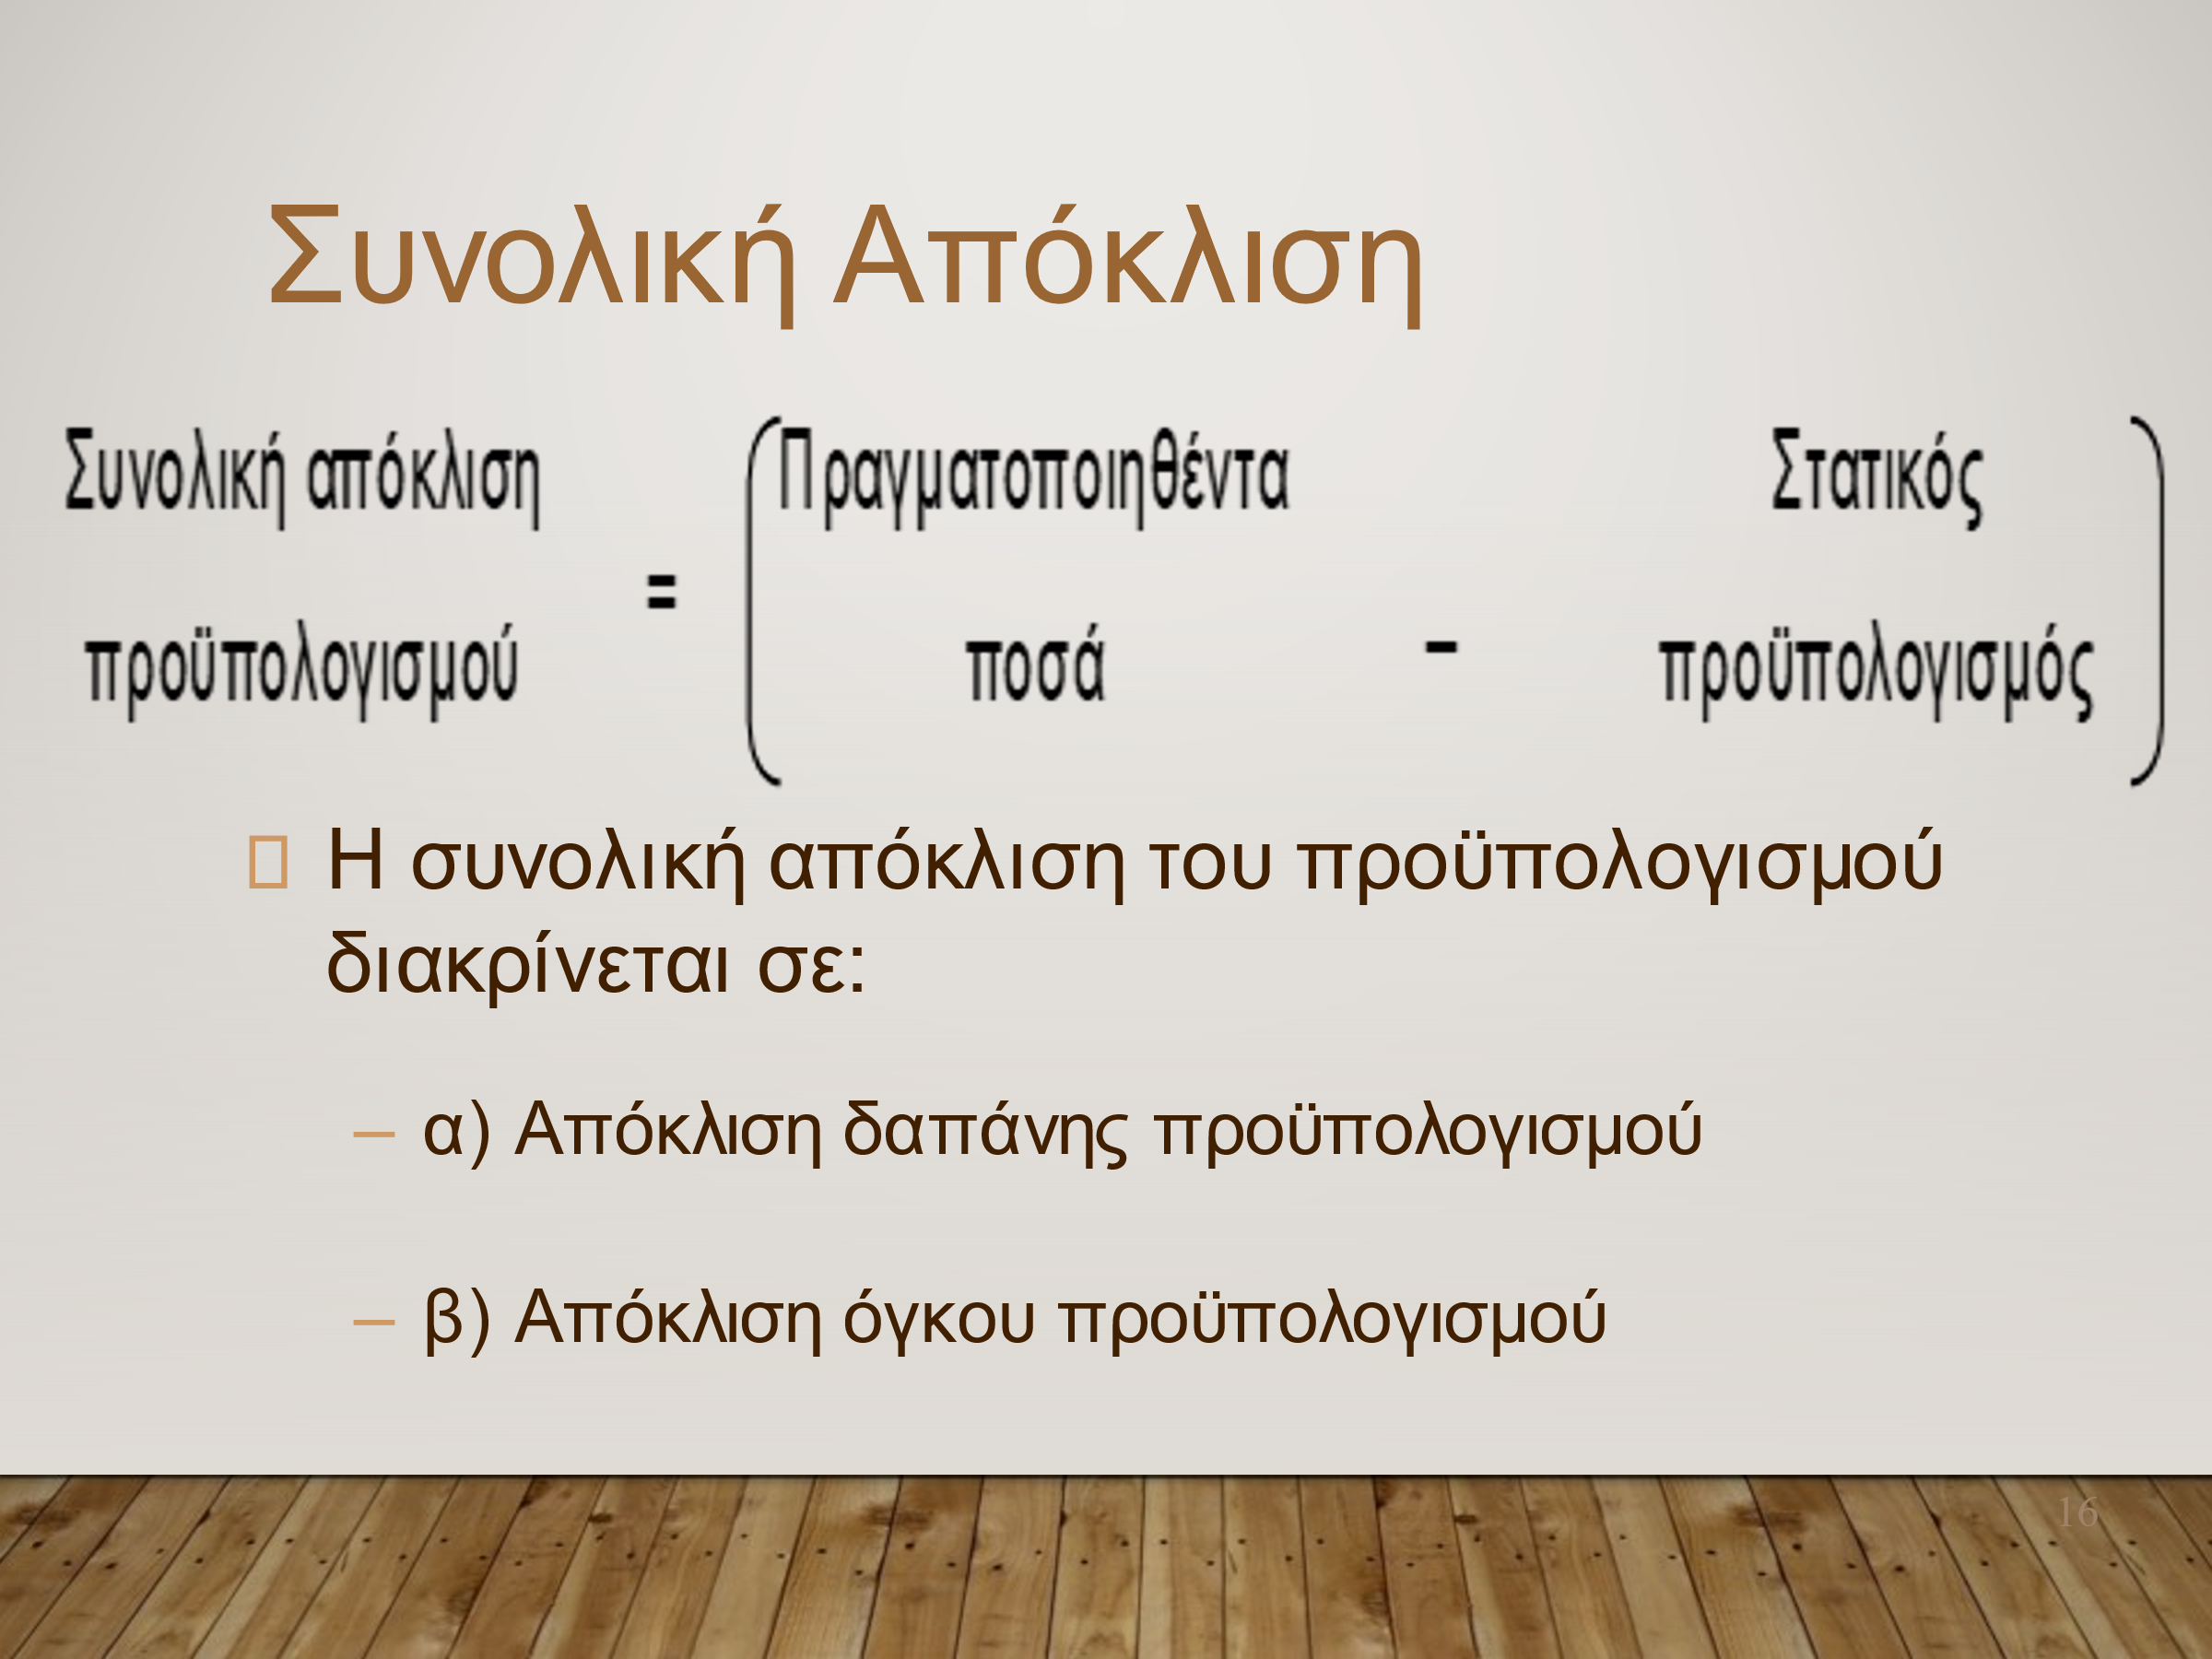
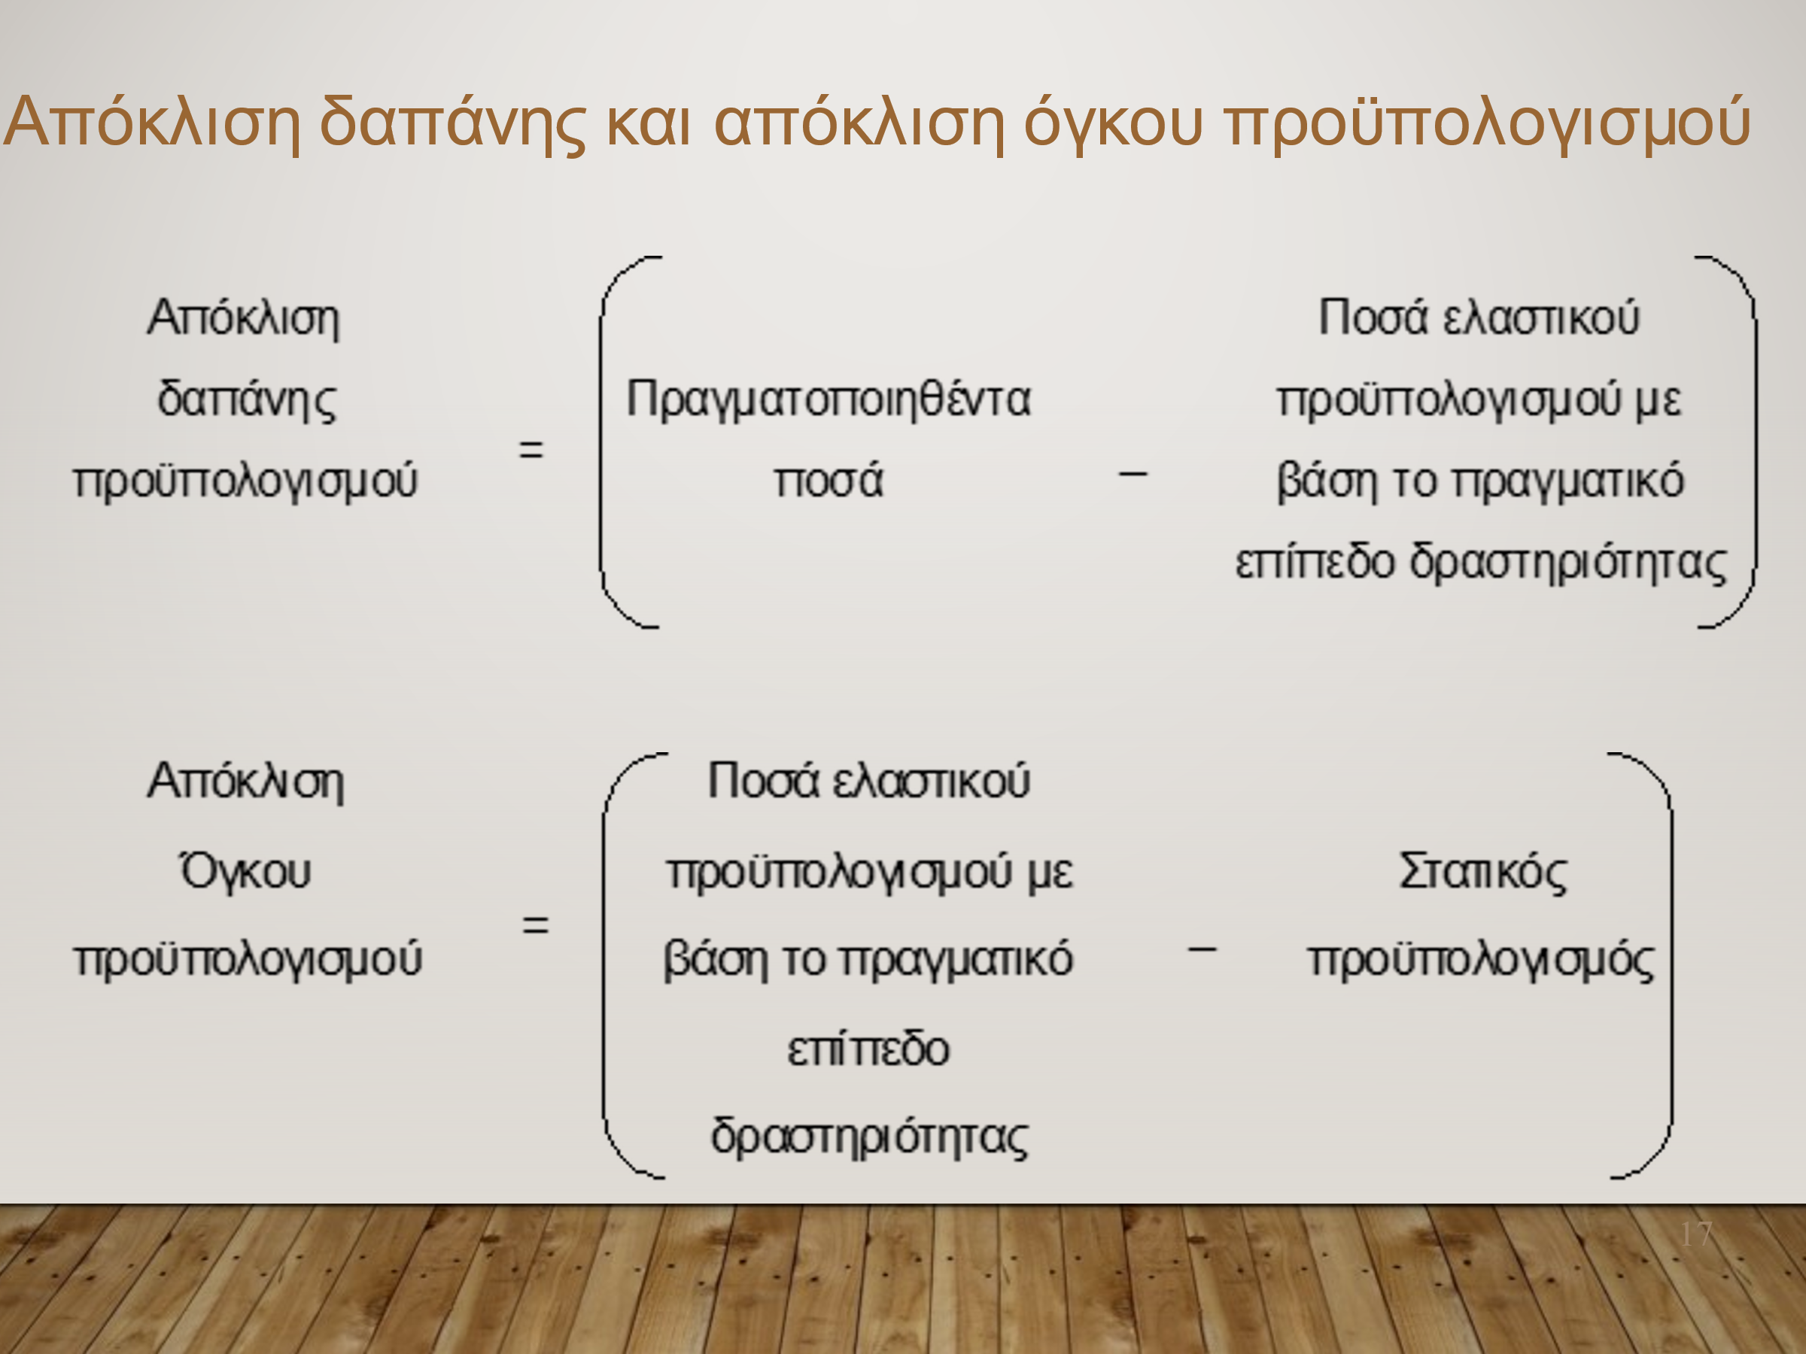

 |  | Πραγματοποιηθέντα | Συνολική Aπόκλιση | Προϋπολογισμένα | Απόκλιση δαπάνης | Απόκλιση όγκου | Eπαλήθευση
Ποσότητα γευμάτων | 20,000 | 20,000
Έσοδα (6,00€ ανά γεύμα) | € 120,000 | € 120,000 | € 0 | € 120,000.00 | € 0 | € 0 | € 0
Έξοδα
Πρώτες ύλες (3€ ανά γεύμα) | € 60,000 | € 55,000 | -€ 5,000 | € 60,000.00 | -€ 5,000 | € 0 | -€ 5,000
Μισθοί (6000€ + 0, 2€ ανά γεύμα) | € 10,000 | € 9,000 | -€ 1,000 | € 10,000.00 | -€ 1,000 | € 0 | -€ 1,000
Έξοδα παροχών- ρεύμα, νερό, τηλεπικοινωνίες (3000€ + 0,1€ ανά γεύμα) | € 5,000 | € 3,400 | -€ 1,600 | € 5,000.00 | -€ 1,600 | € 0 | -€ 1,600
Ενοίκιο εγκαταστάσεων | € 4,000 | € 5,500 | € 1,500 | € 4,000.00 | € 1,500 | € 0 | € 1,500
Ασφάλιστρα | € 2,700 | € 3,200 | € 500 | € 2,700.00 | € 500 | € 0 | € 500
Καύσιμα | € 2,000 | € 2,800 | € 800 | € 2,000.00 | € 800 | € 0 | € 800
Καθαρά λειτουργικά κέρδη | € 36,300 | € 41,100 | € 4,800 | € 36,300.00 | € 4,800 | € 0 | € 4,800

